CONSIDERACIONES
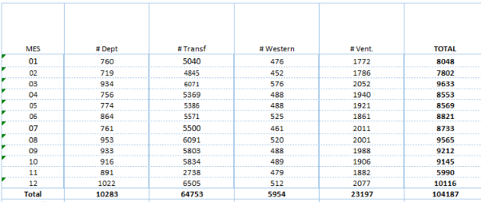
 |  | Colegios | Cementerio
Canales a activar
Personas naturales
 | 24 online | SI | SI
 | 24 móvil | SI | SI
 | Ventanilla | SI | SI
 | CNB | SI | SI
Personas jurídicas
 | 24 online SAT | SI | SI
 | Ventanilla | SI | SI
Suministro |  | Cédula de cliente | Cédula de cliente
Formas de pago |  | Efectivo y cheque | Efectivo y cheque
Pagos parciales? |  | No | SI
Comisión |  | Usuario final | Usuario final
Pago a la empresa |  | El mismo día | El mismo día

